3 截图
截图 1：5 个 case 一键自测汇总（含各 case 中位数与判定）
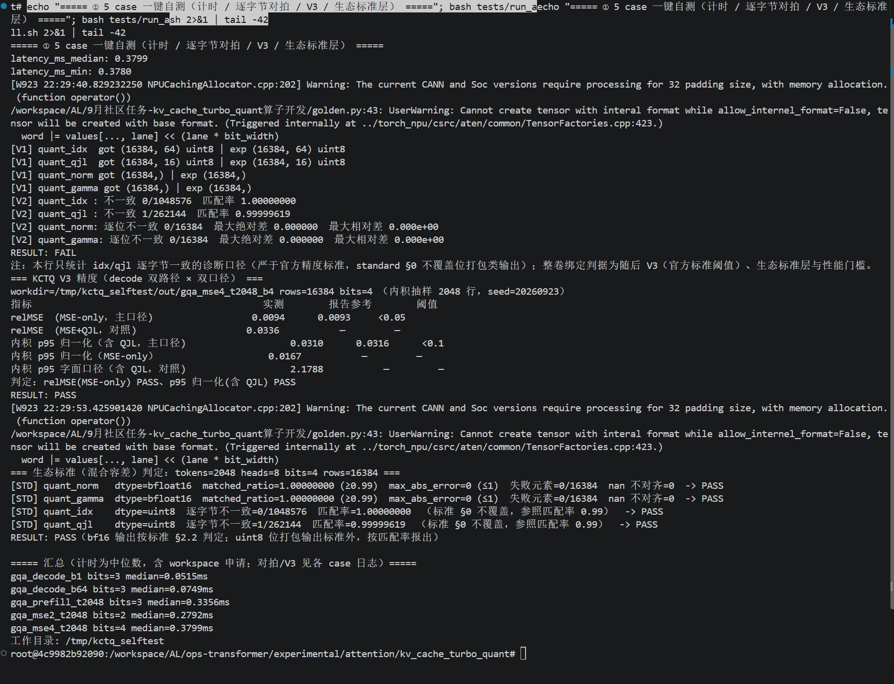

截图 2：性能原始样本（gqa_prefill_t2048, bits=3，warmup 3 + repeat 10 全序列）

